Variables Generales
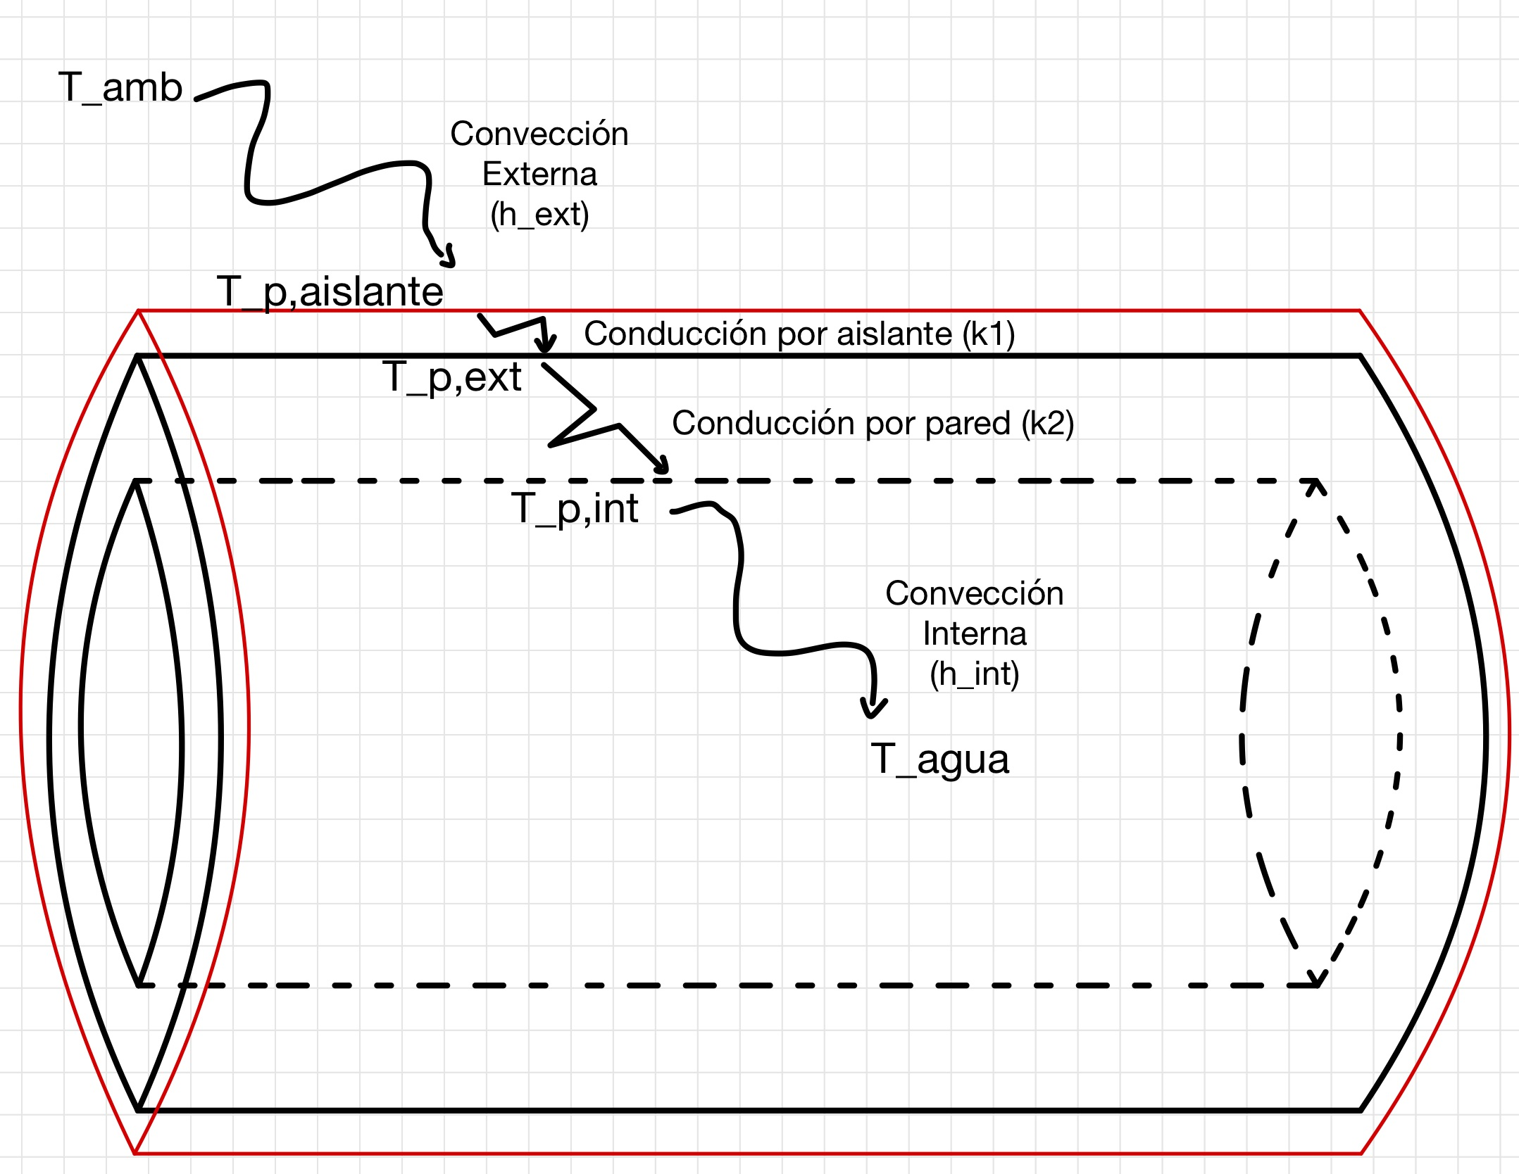
Datos
Variable | Valor | Unidades | Descripción
h_ext | 15 | [J/m^2*K*s] | Coeficiente de convección del aire
k_PE | 0.38 | [J/m*K*s] | Coeficiente de conducción de la tubería de Polietileno
k_PP | 0.20 | [J/m*K*s] | Coeficiente de conducción de la tubería de Polipropileno
k_1 | 0.1 | [J/m*K*s] | Coeficiente de conducción del aislante
k_agua | 0.58 | [J/m*K*s] | Coeficiente de conducción del agua
v | 1.5 | [m/s] | Velocidad inicial del agua
rho_agua | 983.2 | [kg/m^3] | Densidad del agua a una temperatura T
Cp,agua | 4186 | [J/kg*°C] | Calor específico del agua a una temperatura T
mu_agua | 0.000466 | [kg/m*s] | Viscosidad dinámica del agua a una temperatura T
L | 15 | [m] | Largo expuesto de la tubería
T_amb | 30 | [°C] | Temperatura del ambiente
T_in,agua | 60 | [°C] | Temperatura inicial del agua
Pr | 2.983 | [ - ] | Número de Prandtl para el agua a una temperatura T
e_ais | 1 | [mm] | Espesor de la pared de aislante

